Баг-репорт
Id | Приоритет | Заголовок | Предусловие | шаги | Ожидаемый результат | Фактический результат | Скриншот
1 | Высокий | Определение местонахождения пользователя | Открыта главная страница приложения | 1. В правом верхнем углу нажать на название города ( по умолчанию "Москва") 2. В фильтре "Найти город" с правой стороны нажать на надпись "Где я" | В фильтре "Найти город" высвечивается фактическое местоположение пользователя | Ничего не происходит | Скриншот 1
2 | Высокий | Возможность выбора региона по списку | Открыта главная страница приложения | 1. В правом верхнем углу нажать на название города ( по умолчанию "Москва") | Открывается страница с возможностью выбора региона | Открывается страница с не полным списком городов | Скриншот 2
3 | Высокий | Возможность выбора города по списку | Открыта главная страница приложения | 1. В правом верхнем углу нажать на название города ( по умолчанию "Москва") | Открывается страница с возможностью выбора города | Открывается страница с не полным списком городов | Скриншот 2

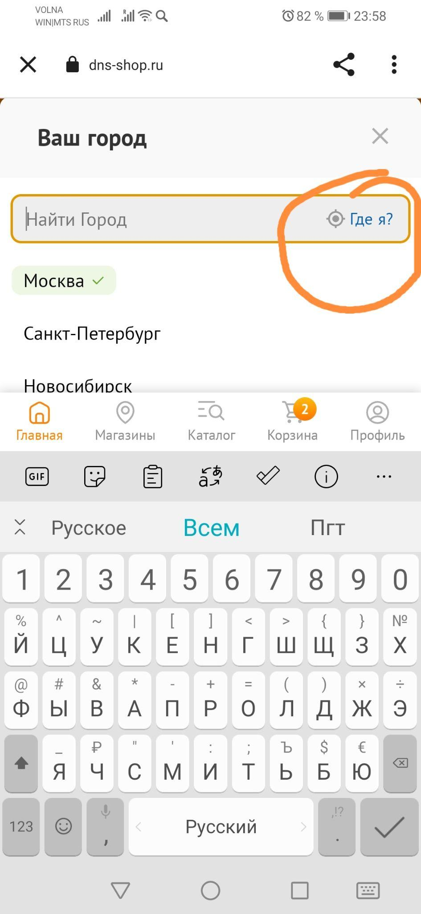
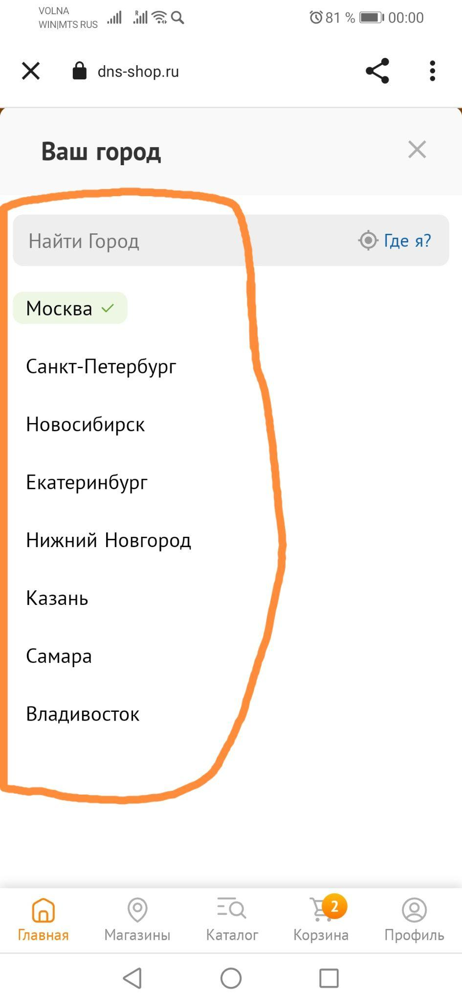

 | Скриншот 1 |  |  | Скриншот 2

